Chantemely
 | Минимальный заказ - 20 000р. На акционные модели скидка НЕ РАСПРОСТРАНЯЕТСЯ!!! |  |  |  |  |  |  |  | Приблизительная сумма заказа:
 |  |  |  |  |  |  | - в наличии |  | 0 ₽
 |  |  |  |  |  |  | - нет в наличии
Новинки! Коллекция Лето 2019
Комплект CH 9902 |  | 70В/S | 75В/M | 80В/L | 85В/XL |  |  |  |  |  | 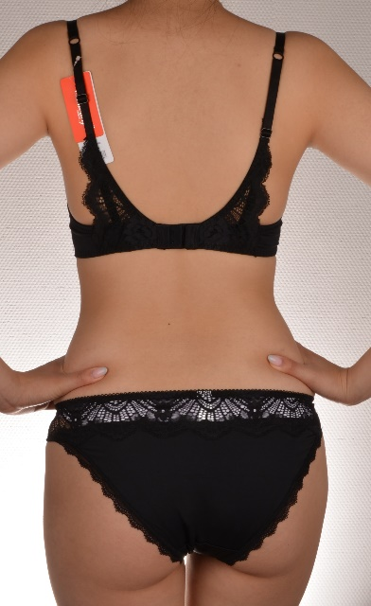 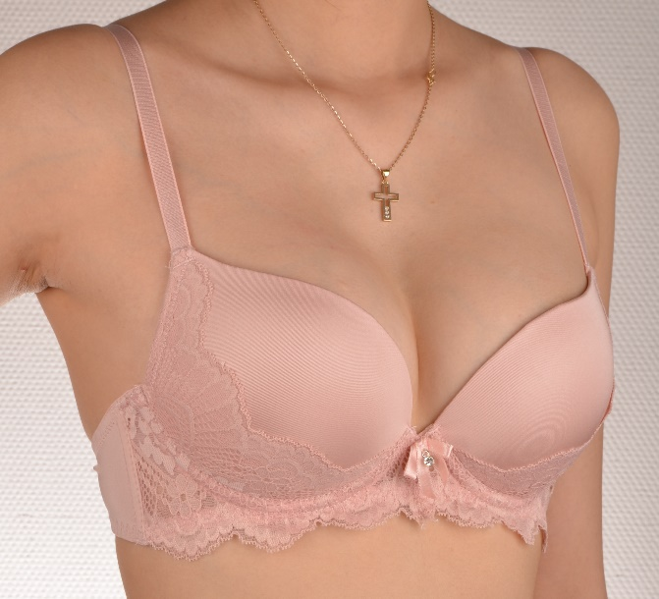
 | Розовый |  |  |  |  |  |  | 0 | 870 ₽ | 0 ₽
 | Молочный |  |  |  |  |  |  | 0
 | Черный |  |  |  |  |  |  | 0
 |  |  | 75С/M | 80С/L | 85С/XL
 | Розовый |  |  |  |  |  |  | 0
 | Молочный |  |  |  |  |  |  | 0
 | Черный |  |  |  |  |  |  | 0
 | Формованная чашка с Push-Up Состав: 87% полиамид, 13% спандекс Ластовица - 100% хлопок
Бюст CH 26003 |  | 70B | 75B | 80B | 85B |  |  |  |  |  | 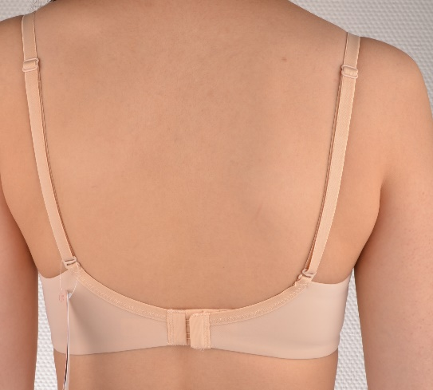
 | Белый |  |  |  |  |  |  | 0 | 570 ₽ | 0 ₽
 | Бежевый |  |  |  |  |  |  | 0
 | Черный |  |  |  |  |  |  | 0
 |  | 70C | 75С | 80С | 85С
 | Белый |  |  |  |  |  |  | 0
 | Бежевый |  |  |  |  |  |  | 0
 | Черный |  |  |  |  |  |  | 0
 | Формованная чашка с Push-Up, бретели несъемные. Аналог модели 26001 Состав: 87% полиамид, 13% спандекс Ластовица - 100% хлопок
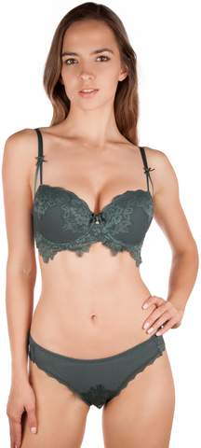 Комплект CH 9903 |  | 70В/S | 75В/M | 80В/L | 85В/XL |  |  |  |  |  | 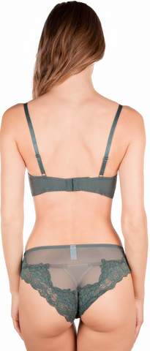 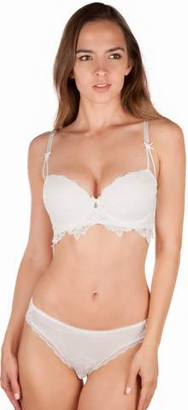 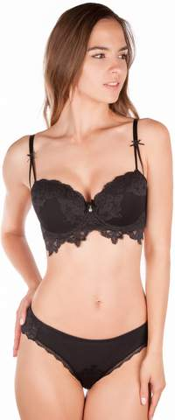
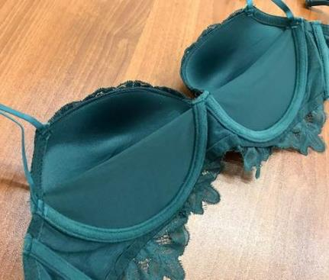
 | Изумруд (как на фото) |  |  |  |  |  |  | 0 | 880 ₽ | 0 ₽
 | Молочный |  |  |  |  |  |  | 0
 | Черный |  |  |  |  |  |  | 0
 |  |  | 75С/M | 80С/L | 85С/XL
 | Изумруд (как на фото) |  |  |  |  |  |  | 0
 | Молочный |  |  |  |  |  |  | 0
 | Черный |  |  |  |  |  |  | 0
 | Формованная БЕСКОСТНАЯ чашка балконет с Push-Up, бретели несъемные. Имеется сетка во внутренней части чашки для поддержания формы груди. Состав: 87% полиамид, 13% спандекс Ластовица - 100% хлопок
Комплект CH 9901 |  | 70В/S | 75В/M | 80В/L | 85В/XL |  |  |  |  |  | 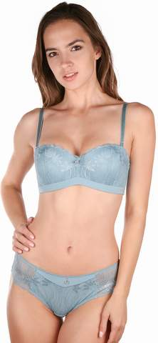 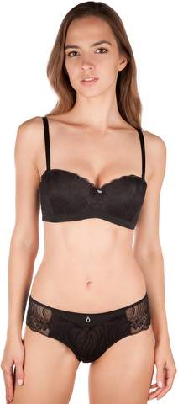 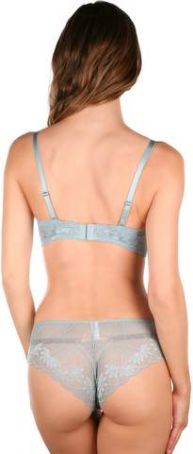
 | Молочный |  |  |  |  |  |  | 0 | 880 ₽ | 0 ₽
 | Черный |  |  |  |  |  |  | 0
 | Аквамарин |  |  |  |  |  |  | 0
 | Розовый зефир |  |  |  |  |  |  | 0
 |  |  | 75С/M | 80С/L | 85С/XL
 | Молочный |  |  |  |  |  |  | 0
 | Черный |  |  |  |  |  |  | 0
 | Аквамарин |  |  |  |  |  |  | 0
 | Розовый зефир |  |  |  |  |  |  | 0
 | Формованная чашка балконет с гелевым Push-Up, бретели съемные. Имеется силиконовая полоска, прошитая изнутри, для носки бюстгальтер без бретелей. Состав: 87% полиамид, 13% спандекс Ластовица - 100% хлопок
Коллекция Осень-Зима 2018-19.
Комплект 9605 |  |  | 75А | 80А |  |  |  |  | Цена/шт | Сумма | 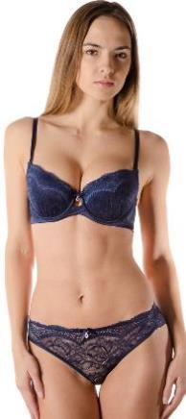 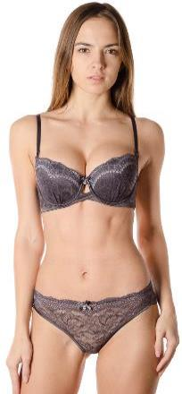 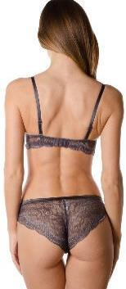
 | Розовый терракот |  |  |  |  |  |  | 0 | 870 ₽ | 0 ₽
 | Графит |  |  |  |  |  |  | 0
 | Синий |  |  |  |  |  |  | 0
 |  | 70B | 75B | 80B | 85B
 | Розовый терракот |  |  |  |  |  |  | 0
 | Графит |  |  |  |  |  |  | 0
 | Синий |  |  |  |  |  |  | 0
 |  | 70C | 75С | 80С | 85С
 | Розовый терракот |  |  |  |  |  |  | 0
 | Графит |  |  |  |  |  |  | 0
 | Синий |  |  |  |  |  |  | 0
 | Формованная чашка с небольшим Push-Up. Состав: 90% полиамид, 10% эластан Ластовица - 100% хлопок
Комплект 9603 |  |  | 75А | 80А |  |  |  |  | Цена/шт | Сумма | 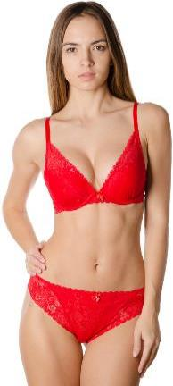 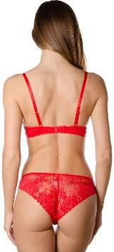
 | Алый |  |  |  |  |  |  | 0 | 850 ₽ | 0 ₽
 | Молочный |  |  |  |  |  |  | 0
 | Черный |  |  |  |  |  |  | 0
 |  | 70B | 75B | 80B | 85B
 | Алый |  |  |  |  |  |  | 0
 | Молочный |  |  |  |  |  |  | 0
 | Черный |  |  |  |  |  |  | 0
 |  | 70C | 75С | 80С | 85С
 | Алый |  |  |  |  |  |  | 0
 | Молочный |  |  |  |  |  |  | 0
 | Черный |  |  |  |  |  |  | 0
 | Формованная чашка с Push-Up. Состав: 90% полиамид, 10% эластан Ластовица - 100% хлопок
Комплект 9602 |  |  | 75А | 80А |  |  |  |  | Цена/шт | Сумма | 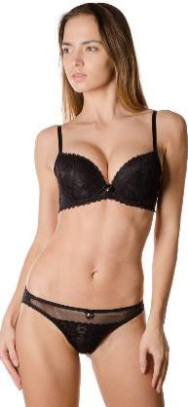 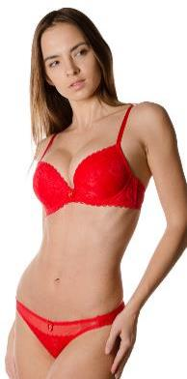 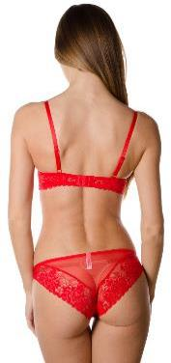
 | Алый |  |  |  |  |  |  | 0 | 860 ₽ | 0 ₽
 | Молочный |  |  |  |  |  |  | 0
 | Черный |  |  |  |  |  |  | 0
 |  | 70B | 75B | 80B | 85B
 | Алый |  |  |  |  |  |  | 0
 | Молочный |  |  |  |  |  |  | 0
 | Черный |  |  |  |  |  |  | 0
 |  | 70C | 75С | 80С | 85С
 | Алый |  |  |  |  |  |  | 0
 | Молочный |  |  |  |  |  |  | 0
 | Черный |  |  |  |  |  |  | 0
 | Формованная чашка с гелевым Push-Up. Состав: 90% полиамид, 10% эластан Ластовица - 100% хлопок
Комплект 9405 слипы |  | 70B/S | 75B/M | 80B/L |  |  |  |  | Цена/шт | Сумма к оплате | 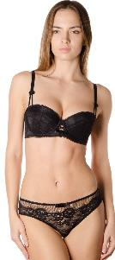 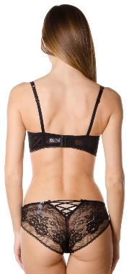
 | Марсала |  |  |  |  |  |  | 0 | 820 ₽ | 0 ₽
 | Изумруд |  |  |  |  |  |  | 0
 | Черный |  |  |  |  |  |  | 0
 |  | 70C/S | 75C/M | 80C/L
 | Марсала |  |  |  |  |  |  | 0
 | Изумруд |  |  |  |  |  |  | 0
 | Черный |  |  |  |  |  |  | 0
 |  | 70D/S | 75D/M
 | Марсала |  |  |  |  |  |  | 0
 | Изумруд |  |  |  |  |  |  | 0
 | Черный |  |  |  |  |  |  | 0
 | Формованная чашка балконет без Push-Up. Состав: 82% полиамид, 18% спандекс Ластовица - 100% хлопок
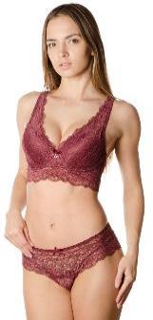 Комплект 1605-2 |  | 70C | 75С | 80С | 85С |  |  |  | Цена/шт | Сумма | 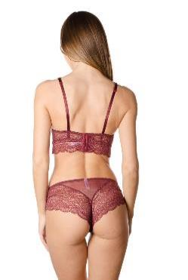
 | Вино |  |  |  |  |  |  | 0 | 850 ₽ | 0 ₽
 | Формованная чашка с Push-Up. Состав: 90% полиамид, 10% эластан Ластовица - 100% хлопок
Комплект 9601 слипы |  | 70А | 75А | 80А | 85А |  |  |  | Цена/шт | Сумма к оплате | 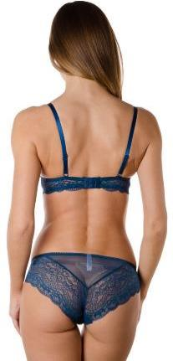 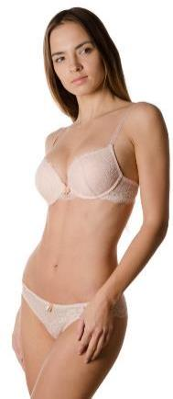 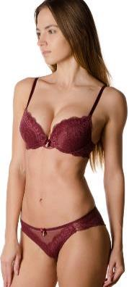
 | Океан |  |  |  |  |  |  | 0 | 850 ₽ | 0 ₽
 | Пудра |  |  |  |  |  |  | 0
 | Вино (как на фото) |  |  |  |  |  |  | 0
 |  | 70B | 75B | 80B | 85B
 | Океан |  |  |  |  |  |  | 0
 | Пудра |  |  |  |  |  |  | 0
 | Вино (как на фото) |  |  |  |  |  |  | 0
 |  | 70C | 75С | 80С | 85С
 | Океан |  |  |  |  |  |  | 0
 | Пудра |  |  |  |  |  |  | 0
 | Вино (как на фото) |  |  |  |  |  |  | 0
 | Формованная чашка с Push-Up. Состав: 90% полиамид, 10% эластан Ластовица - 100% хлопок
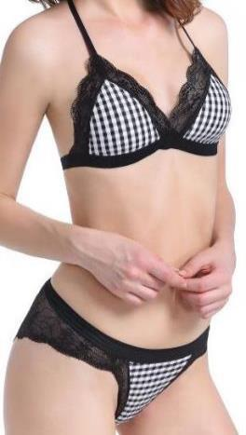 Комплект 1801W слипы |  |  | M | L | XL |  |  |  |  |  | 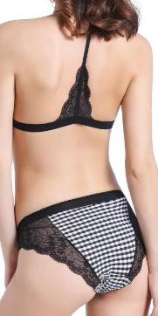 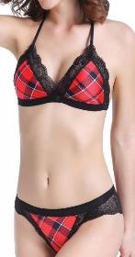 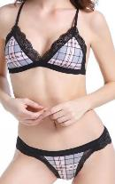
 | Розовая/клетка |  |  |  |  |  |  | 0 | 600 ₽ | 0 ₽
 | Красная/клетка |  |  |  |  |  |  | 0
 | Черно-белый/ крупная клетка |  |  |  |  |  |  | 0
 | Черно-белый/ мелкая клетка |  |  |  |  |  |  | 0
 | Мягкая чашка на тонком поролоне без кости Состав: 13% эластан, 87% полиамид Ластовица: 100% хлопок
Комплект HY 034 слипы (арт.HY036) |  | 70С/S | 75С/M | 80С/L | 85C/XL |  |  |  |  |  | 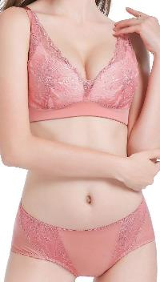 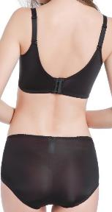 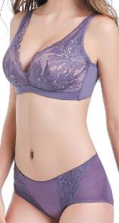 Чёрный бюст Вы можете приобрести отдельно, без слипов!
 | Лиловый |  |  |  |  |  |  | 0 | 750 ₽ | 0 ₽
 | Формованная чашка без кости Состав: 13% эластан, 87% полиамид Ластовица: 100% хлопок
Комплект 1726W слипы |  | 70B/S | 75B/M | 80B/L | 85B/XL |  |  |  |  |  | 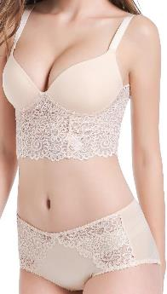 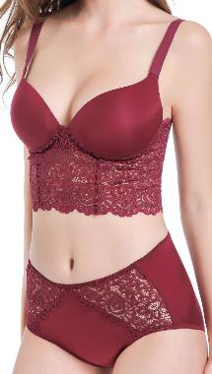
 | Черный |  |  |  |  |  |  | 0 | 620 ₽ | 0 ₽
 | Бежевый |  |  |  |  |  |  | 0
 | Вино |  |  |  |  |  |  | 0
 | Бралетт с формованными, бескостными чашками Push-Up Состав: 13% эластан, 87% полиамид Ластовица: 100% хлопок
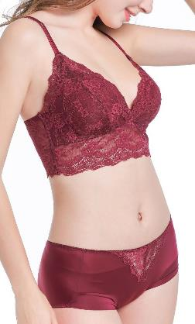 Комплект 1715W слипы (арт.1713) |  | S бюст, М трусы | M бюст, L трусы | L бюст, XL трусы |  |  |  |  |  |  | 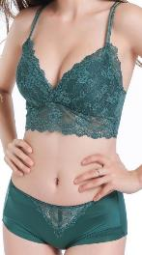 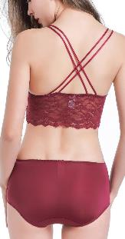 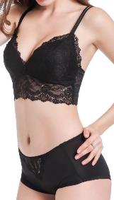
 | Зеленый |  |  |  |  |  |  | 0 | 650 ₽ | 0 ₽
 | Вино |  |  |  |  |  |  | 0
 | Серый |  |  |  |  |  |  | 0
 | Бралетт на тонком поролоне Состав: 13% эластан, 87% полиамид Ластовица: 100% хлопок
Бюст 1715 |  | S | M | L
 | Черный |  |  |  |  |  |  |  | 420 ₽ | 0
 | Черный
Комплект 1722W слипы (арт.1721) |  | 70В/S | 75В/M | 80В/L |  |  |  |  |  |  | 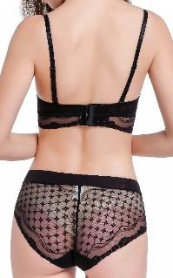 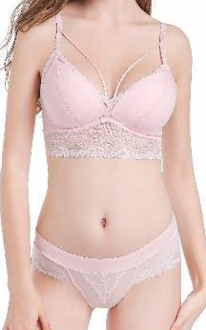 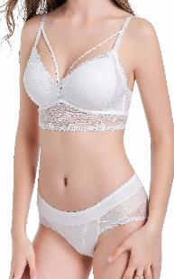
 | Черный |  |  |  |  |  |  | 0 | 700 ₽ | 0 ₽
 | Розовая пудра |  |  |  |  |  |  | 0
 | Мягкая чашка на тонком поролоне без кости Состав: 13% эластан, 87% полиамид Ластовица: 100% хлопок Маломерит на пол размера.
Комплект 1725W слипы (арт.1723) |  |  | 75С/M | 80С/L | 85С/XL | 90C/XL |  |  |  |  | 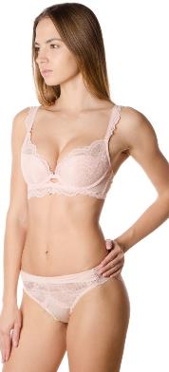 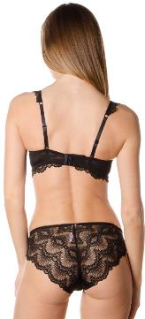
 | Черный |  |  |  |  |  |  | 0 | 720 ₽ | 0 ₽
 | Розовая пудра |  |  |  |  |  |  | 0
 | Жемчужно - белый |  |  |  |  |  |  | 0
 |  |  | 75D/M | 80D/L | 85D/XL | 90D/XL
 | Черный |  |  |  |  |  |  | 0
 | Розовая пудра |  |  |  |  |  |  | 0
 | Жемчужно - белый |  |  |  |  |  |  | 0
 | Мягкая чашка на кости с тонким поролоном Состав: 13% эластан, 87% полиамид Ластовица: 100% хлопок
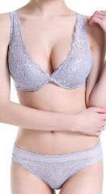 Комплект 1720W слипы (арт.1718) |  | 70В/M | 75В/L | 80В/XL |  |  |  |  |  |  | 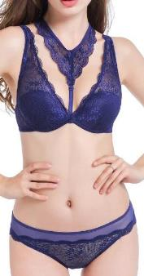 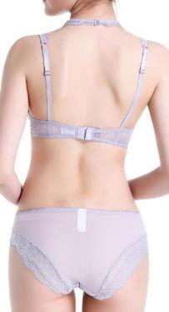 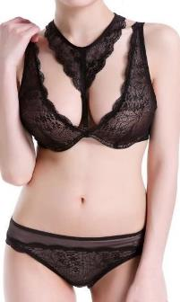
 | Серый |  |  |  |  |  |  | 0 | 700 ₽ | 0 ₽
 | Черный |  |  |  |  |  |  | 0
 | Синий |  |  |  |  |  |  | 0
 |  | 70С/M | 75С/L | 80С/XL
 | Серый |  |  |  |  |  |  | 0
 | Черный |  |  |  |  |  |  | 0
 | Синий |  |  |  |  |  |  | 0
 | Мягкая чашка на кости с тонким поролоном Состав: 13% эластан, 87% полиамид Ластовица: 100% хлопок
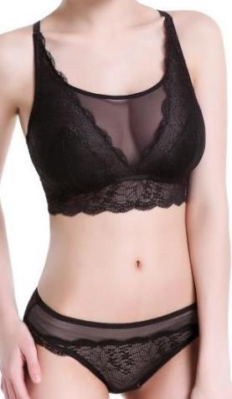 Комплект 1718W слипы |  | M | L | XL |  |  |  |  |  |  | 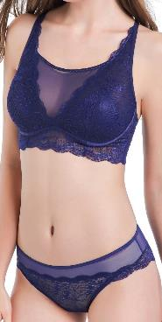
 | Серый |  |  |  |  |  |  | 0 | 700 ₽ | 0 ₽
 | Синий |  |  |  |  |  |  | 0
 | Бралетт без кости на тонком поролоне Состав: 13% эластан, 87% полиамид Ластовица: 100% хлопок
Комплект 1723W слипы |  |  | 75A/M | 80A/L | 85A/XL
 | Розовая пудра |  |  |  |  |  |  | 0 | 750 ₽ | 0 ₽
 |  | 70В/M | 75В/L | 80В/XL | 85В/XL
 | Черный |  |  |  |  |  |  | 0
 | Розовая пудра |  |  |  |  |  |  | 0
 | Формованная чашка , бескостная с Push-Up Состав: 13% эластан, 87% полиамид Ластовица: 100% хлопок
Х/б трусы в наличии!
CH701 | Цвета в ассортименте (В упаковке 5шт одного размера) | S | M | L | XL |  |  |  | Цена/уп | Сумма к оплате
 |  |  |  |  |  |  |  | 0 | 550 ₽ | 0 ₽
 | Состав: 95% хлопок, 5% спандекс Ластовица - 100% хлопок
CH706 | Цвета в ассортименте (В упаковке 5шт одного размера) | S | M | L | XL |  |  |  | Цена/уп | Сумма к оплате
 |  |  |  |  |  |  |  | 0 | 550 ₽ | 0 ₽
 | Состав: 95% хлопок, 5% спандекс Ластовица - 100% хлопок
CH710 | Цвета в ассортименте (В упаковке 5шт одного размера) | S | M | L | XL |  |  |  | Цена/уп | Сумма к оплате
 |  |  |  |  |  |  |  | 0 | 550 ₽ | 0 ₽
 | Состав: 95% хлопок, 5% спандекс Ластовица - 100% хлопок
CH711 | Цвета в ассортименте (В упаковке 5шт одного размера) | S | M | L | XL |  |  |  | Цена/уп | Сумма к оплате
 |  |  |  |  |  |  |  | 0 | 550 ₽ | 0 ₽
 | Состав: 95% хлопок, 5% спандекс Ластовица - 100% хлопок
CH713 | Цвета в ассортименте (В упаковке 5шт одного размера) | S | M | L | XL |  |  |  | Цена/уп | Сумма к оплате
 |  |  |  |  |  |  |  | 0 | 550 ₽ | 0 ₽
 | Состав: 95% хлопок, 5% спандекс Ластовица - 100% хлопок
CH714 | Цвета в ассортименте (В упаковке 5шт одного размера) | S | M | L | XL |  |  |  | Цена/уп | Сумма к оплате
 |  |  |  |  |  |  |  | 0 | 550 ₽ | 0 ₽
 | Состав: 95% хлопок, 5% спандекс Ластовица - 100% хлопок
CH715 | Цвета в ассортименте (В упаковке 5шт одного размера) | S | M | L | XL |  |  |  | Цена/уп | Сумма к оплате
 |  |  |  |  |  |  |  | 0 | 550 ₽ | 0 ₽
 | Состав: 95% хлопок, 5% спандекс Ластовица - 100% хлопок

Комплект 9303 слипы |  | 70В | 75В | 80В | 85В
 | Черный |  |  |  |  |  |  | 0 | 680 ₽ | 0 ₽
 | Белый |  |  |  |  |  |  | 0
 | Бежевый |  |  |  |  |  |  | 0
 | Серый |  |  |  |  |  |  | 0
 | Цветущий георгин |  |  |  |  |  |  | 0
 |  | 70С | 75С | 80С | 85С
 | Черный |  |  |  |  |  |  | 0
 | Белый |  |  |  |  |  |  | 0
 | Бежевый |  |  |  |  |  |  | 0
 | Серый |  |  |  |  |  |  | 0
 | Цветущий георгин |  |  |  |  |  |  | 0
 | Мягкая чашка на тонком поролоне Состав: 13% спандекс, 87% полиамид Ластовица: 100% хлопок
Комплект 9404 слипы |  | S | M | L | XL |  |  |  | Цена/шт | Сумма к оплате
 | Океан |  |  |  |  |  |  | 0 | 800 ₽ | 0 ₽
 | Розовый |  |  |  |  |  |  | 0
 | Черный |  |  |  |  |  |  | 0
 | Мягкая чашка на тонком поролоне. Состав: 90% полиамид, 10% эластан Ластовица - 100% хлопок
Комплект 9312 слипы |  | S | M | L | XL |  |  |  | Цена/шт | Сумма к оплате
 | Черный |  |  |  |  |  |  | 0 | 770 ₽ | 0 ₽
 | Хаки |  |  |  |  |  |  | 0
 | Формованная чашка на тонком поролоне Состав: 90% полиамид, 10% эластан Ластовица - 100% хлопок
Комплект 9403 слипы |  | 70B/S | 75В/M | 80В/L | 85В/XL |  |  |  | Цена/шт | Сумма к оплате
 | Черный |  |  |  |  |  |  | 0 | 830 ₽ | 0 ₽
 | Сливовый |  |  |  |  |  |  | 0
 | Дымчато-голубой |  |  |  |  |  |  | 0
 |  | 70С/S | 75С/M | 80С/L | 85С/XL
 | Черный |  |  |  |  |  |  | 0
 | Сливовый |  |  |  |  |  |  | 0
 | Дымчато-голубой |  |  |  |  |  |  | 0
 |  | 70D/S | 75D/M | 80D/L | 85D/XL
 | Черный |  |  |  |  |  |  | 0
 | Сливовый |  |  |  |  |  |  | 0
 | Дымчато-голубой |  |  |  |  |  |  | 0
 | Формованная чашка "балконет" без Push-Up Состав: 90% полиамид, 10% эластан Ластовица - 100% хлопок
Комплект 9313 слипы |  | 70А | 75А | 80А |  |  |  |  | Цена/шт | Сумма к оплате
 | Красный/розовый |  |  |  |  |  |  | 0 | 790 ₽ | 0 ₽
 | Черный/бежевый |  |  |  |  |  |  | 0
 | Молочный/розовый |  |  |  |  |  |  | 0
 |  | 70B | 75B | 80B | 85B
 | Красный/розовый |  |  |  |  |  |  | 0
 | Черный/бежевый |  |  |  |  |  |  | 0
 | Молочный/розовый |  |  |  |  |  |  | 0
 |  | 75С | 80С | 85С
 | Красный/розовый |  |  |  |  |  |  | 0
 | Черный/бежевый |  |  |  |  |  |  | 0
 | Молочный/розовый |  |  |  |  |  |  | 0
 | Формованная чашка балконет с Push-Up. Состав: 82% полиамид, 18% спандекс Ластовица - 100% хлопок
Комплект 9301 слипы |  |  | 75А | 80А |  |  |  |  | Цена/шт | Сумма к оплате
 | Бежевый |  |  |  |  |  |  | 0 | 720 ₽ | 0 ₽
 | Черный |  |  |  |  |  |  | 0
 |  |  | 75B | 80B | 85B
 | Бежевый |  |  |  |  |  |  | 0
 | Черный |  |  |  |  |  |  | 0
 |  |  | 75С | 80С | 85С
 | Бежевый |  |  |  |  |  |  | 0
 | Черный |  |  |  |  |  |  | 0
 | Формованная чашка с Push-Up. 84% нейлон, 16% спандекс Ластовица - 100% хлопок
Комплект 9402 слипы |  | S | M | L |  |  |  |  | Цена/шт | Сумма к оплате
 | Марсала |  |  |  |  |  |  | 0 | 790 ₽ | 0 ₽
 | Черный |  |  |  |  |  |  | 0
 | Графит |  |  |  |  |  |  | 0
 | Мягкая чашка на тонком поролоне Состав:87% полиамид, 13% спандекс Ластовица - 100% хлопок Маломерит на размер.
Комплект 9401 слипы |  | 70B | 75B | 80B |  |  |  |  | Цена/шт | Сумма к оплате
 | Марсала |  |  |  |  |  |  | 0 | 850 ₽ | 0 ₽
 | Графит |  |  |  |  |  |  | 0
 |  | 70C | 75С | 80С
 | Марсала |  |  |  |  |  |  | 0
 | Графит |  |  |  |  |  |  | 0
 | Формованная чашка с Push-Up. Состав: 87% полиамид, 13% спандекс Ластовица - 100% хлопок
Комплект 9304 слипы |  | 70B | 75B | 80B | 85B |  |  |  | Цена/шт | Сумма к оплате
 | Черный |  |  |  |  |  |  | 0 | 700 ₽ | 0 ₽
 | Молочный |  |  |  |  |  |  | 0
 | Красный |  |  |  |  |  |  | 0
 |  | 70C | 75С | 80С | 85С
 | Молочный |  |  |  |  |  |  | 0
 | Красный |  |  |  |  |  |  | 0
 | Формованная чашка с Push-Up. Состав: 90% полиамид, 10% эластан Ластовица - 100% хлопок
Комплект 9305 слипы |  | S | M | L | XL |  |  |  | Цена/шт | Сумма к оплате
 | Бордовый |  |  |  |  |  |  | 0 | 870 ₽ | 0 ₽
 | Черный |  |  |  |  |  |  | 0
 | Синий |  |  |  |  |  |  | 0
 | Состав: 90% полиамид, 10% эластан Ластовица - 100% хлопок
Комплект 9025 слипы |  | 70B | 75B | 80B | 85B |  |  |  | Цена/шт | Сумма к оплате
 | Голубой |  |  |  |  |  |  | 0 | 710 ₽ | 0 ₽
 | Чайная роза
 | Хаки |  |  |  |  |  |  | 0
 | Черный |  |  |  |  |  |  | 0
 |  | 70C | 75С | 80С | 85С
 | Голубой |  |  |  |  |  |  | 0
 | Чайная роза
 | Хаки |  |  |  |  |  |  | 0
 | Черный |  |  |  |  |  |  | 0
 | Формованная чашка с Push-Up. Состав: 90% полиамид, 10% эластан Ластовица - 100% хлопок
9001 |  | 70А | 75А | 80А | 85А |  |  |  | Цена/шт | Сумма к оплате
 | Серый |  |  |  |  |  |  | 0 | 760 ₽ | 0 ₽
 | Черный |  |  |  |  |  |  | 0
 |  | 70B | 75B | 80B | 85B
 | Серый |  |  |  |  |  |  | 0
 | Чайная роза |  |  |  |  |  |  | 0
 | Черный |  |  |  |  |  |  | 0
 |  | 70C | 75С | 80С | 85С
 | Серый |  |  |  |  |  |  | 0
 | Чайная роза |  |  |  |  |  |  | 0
 | Черный |  |  |  |  |  |  | 0
 | Формованная чашка с Push-Up. Состав: 90% полиамид, 10% эластан Ластовица - 100% хлопок
Комплект 9306 слипы |  | S | M | L |  |  |  |  | Цена/шт | Сумма к оплате
 | Изумруд |  |  |  |  |  |  | 0 | 900 ₽ | 0 ₽
 | Черный |  |  |  |  |  |  | 0
 | Состав: 87% полиамид, 13% спандекс Ластовица - 100% хлопок
В наличии.
Бюст 1696 |  | 70 B | 75 B | 80 B | 85 B |  |  |  | Цена/шт | Сумма
 | Бежевый |  |  |  |  |  |  | 0 | 520 ₽ | 0 ₽
 | Бордо |  |  |  |  |  |  | 0
 | Голубой |  |  |  |  |  |  | 0
 | Белый |  |  |  |  |  |  | 0
 | Сливовый |  |  |  |  |  |  | 0
 | Черный |  |  |  |  |  |  | 0
 | Трюфельный |  |  |  |  |  |  | 0
 | св.Серый |  |  |  |  |  |  | 0
 |  |  | 75С | 80С
 | Черный |  |  |  |  |  |  | 0
 | бежевый |  |  |  |  |  |  | 0
 | бескостная модель, регулируемые бретели ЛЕОТАРД Состав: 87% полиамид, 13% спандекс.
Комплект 1605-1 |  | 70А | 75А | 80А | 85А |  |  |  | Цена/шт | Сумма к оплате
 | Розовый |  |  |  |  |  |  | 0 | 790 ₽ | 0 ₽
 |  | 70B | 75B | 80B | 85B
 | Молочный |  |  |  |  |  |  | 0
 | Розовый |  |  |  |  |  |  | 0
 |  | 70C | 75С | 80С | 85С
 | Молочный |  |  |  |  |  |  | 0
 | Розовый |  |  |  |  |  |  | 0
 | Формованная чашка с Push-Up. Состав: 90% полиамид, 10% эластан Ластовица - 100% хлопок
Комплект 1690-1 |  |  | 75А | 80А | 85B |  |  |  | Цена/шт | Сумма
 | Розовый |  |  |  |  |  |  | 0 | 790 ₽ | 0 ₽
 |  | 70B | 75B | 80B | 85B
 | Синий |  |  |  |  |  |  | 0
 | Молочный |  |  |  |  |  |  | 0
 | Розовый |  |  |  |  |  |  | 0
 | Черный |  |  |  |  |  |  | 0
 |  | 70C | 75С | 80С | 85С
 | Молочный |  |  |  |  |  |  | 0
 | Розовый |  |  |  |  |  |  | 0
 | Формованная чашка с Push-Up. Состав: 90% полиамид, 10% эластан Ластовица - 100% хлопок
Комплект 1604-1 |  |  | 75В/L | 80В/Xl | 85В/2XL |  |  |  | Цена/шт | Сумма к оплате | Модель продается только комплектом! Отдельно бюсты/трусы не разбиваются!
 | Черный |  |  |  |  |  |  | 0 | 740 ₽ | 0 ₽
 | Синий |  |  |  |  |  |  | 0
 | Изумрудно-зеленый |  |  |  |  |  |  | 0
 | Молочный |  |  |  |  |  |  | 0
 |  | 70С/M | 75С/L | 80С/Xl | 85С/2XL
...

